Supplier Quote
9
Please fill all yellow cells. No prices have been pre-filled. Enter product cost, shipping cost, delivery time and shipping method for quantities 1, 2 and 3 to each market.
Product image | product name | QUOTE IMAGE / NOTES | Sale price on my store (leave blank) | MARKET | Product cost | Shipping cost | Total tax exclusive | Bäverbutiken link | TEMU LINK | Supplier ref / variant | NORWAY |  |  |  |  |  | UK |  |  |  |  |  | US
 |  |  |  |  |  |  |  |  |  |  | Qty | Product cost | Shipping cost | Total ex. tax | Delivery time | Shipping method | Qty | Product cost | Shipping cost | Total ex. tax | Delivery time | Shipping method | Qty | Product cost | Shipping cost | Total ex. tax | Delivery time | Shipping method
 | Värmemössan 2-i-1 med halskrage | AliExpress: US $13.36. Vår räkning: landad ca 194 kr, tänkt butikspris 499 kr. Originaltitel: Värmemössan 2-i-1 med halskrage |  | SWEDEN |  |  |  |  | https://www.aliexpress.com/item/1005010536203523.html |  | 100
 |  |  |  |  |  |  |  |  |  |  | 200
 |  |  |  |  |  |  |  |  |  |  | 300

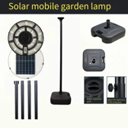 | Flyttbara solcellslyktan 2 m | AliExpress: US $23.89. Vår räkning: landad ca 346 kr, tänkt butikspris 899 kr. Originaltitel: Flyttbara solcellslyktan 2 m |  | SWEDEN |  |  |  |  | https://www.aliexpress.com/item/1005009341001409.html |  | 100
 |  |  |  |  |  |  |  |  |  |  | 200
 |  |  |  |  |  |  |  |  |  |  | 300

 | Grindstolpens solcellslykta | AliExpress: US $25.59. Vår räkning: landad ca 370 kr, tänkt butikspris 799 kr. Originaltitel: Grindstolpens solcellslykta |  | SWEDEN |  |  |  |  | https://www.aliexpress.com/item/1005009104706851.html |  | 100
 |  |  |  |  |  |  |  |  |  |  | 200
 |  |  |  |  |  |  |  |  |  |  | 300

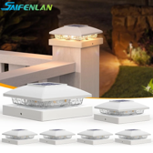 | Staketstolparnas solcellshattar 2-pack | AliExpress: US $18.9. Vår räkning: landad ca 273 kr, tänkt butikspris 599 kr. Originaltitel: Staketstolparnas solcellshattar 2-pack |  | SWEDEN |  |  |  |  | https://www.aliexpress.com/item/1005011543839599.html |  | 100
 |  |  |  |  |  |  |  |  |  |  | 200
 |  |  |  |  |  |  |  |  |  |  | 300

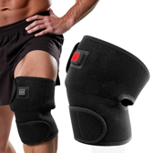 | Knävärmarna 2-pack för passet | AliExpress: US $8.99. Vår räkning: landad ca 260 kr, tänkt butikspris 599 kr. Originaltitel: Knävärmarna 2-pack för passet |  | SWEDEN |  |  |  |  | https://www.aliexpress.com/item/1005010441266600.html |  | 100
 |  |  |  |  |  |  |  |  |  |  | 200
 |  |  |  |  |  |  |  |  |  |  | 300

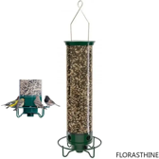 | Viktstyrda fågelautomaten som snurrar | AliExpress: US $40.99. Vår räkning: landad ca 593 kr, tänkt butikspris 999 kr. Originaltitel: Viktstyrda fågelautomaten som snurrar |  | SWEDEN |  |  |  |  | https://www.aliexpress.com/item/1005013047622586.html |  | 100
 |  |  |  |  |  |  |  |  |  |  | 200
 |  |  |  |  |  |  |  |  |  |  | 300

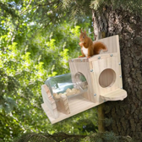 | Ekorrburken i glas på trädet | AliExpress: US $9.25. Vår räkning: landad ca 134 kr, tänkt butikspris 399 kr. Originaltitel: Ekorrburken i glas på trädet |  | SWEDEN |  |  |  |  | https://www.aliexpress.com/item/1005012902518850.html |  | 100
 |  |  |  |  |  |  |  |  |  |  | 200
 |  |  |  |  |  |  |  |  |  |  | 300

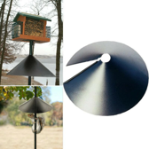 | Ekorrkonen till matarstolpen | AliExpress: US $12.06. Vår räkning: landad ca 174 kr, tänkt butikspris 419 kr. Originaltitel: Ekorrkonen till matarstolpen |  | SWEDEN |  |  |  |  | https://www.aliexpress.com/item/1005012988291851.html |  | 100
 |  |  |  |  |  |  |  |  |  |  | 200
 |  |  |  |  |  |  |  |  |  |  | 300

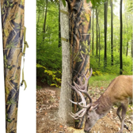 | Viltfoderpåsen för rådjur | AliExpress: US $37.89. Vår räkning: landad ca 548 kr, tänkt butikspris 999 kr. Originaltitel: Viltfoderpåsen för rådjur |  | SWEDEN |  |  |  |  | https://www.aliexpress.com/item/1005012026092869.html |  | 100
 |  |  |  |  |  |  |  |  |  |  | 200
 |  |  |  |  |  |  |  |  |  |  | 300

